Übersicht
Basisdienst Digitaler Antrag - Anforderungserhebung und Dokumentation
Kunde | BDA-Geschäftsstelle
Baustein | buerger_skb1_baustein
Zuletzt bearbeitet | 2021-04-27 | Sandra Großmann, KLS

 | Hinweis: | Zur Nutzung dieses Bausteins ist mindestens die cit intelliForm Composer Version 2020.12 notwendig.

Dokumentation | Elemente SKB/eID-Personendaten, - Kontaktdaten, - Adressdaten und ggf. Angaben zum Bezirk und zum Ortsteil (Berlin) Hilfsfelder sind im Antragsassistenten nicht sichtbar und werden für die Berechnung oder das Speichern/Abrufen von Werten verwendet. Varianten Der Baustein kann ohne die Felder "Hausnummer (bis)", "Adresszusatz", "Anrede", "Titel", "Geburtsdtaum", "Geburtsname", "Telefon", "E-Mail-Adresse" integriert werden. Die Variante "geo-bezogen" hat momentan keine Relevanz. Varianten zur umsetzung von RBS-Szenarien: Die nachfolgenden Validierungen beziehen sich nur auf berliner Anschriften. Nicht-berliner Anschriften müssen (im Bedarfsfall) außerhalb des Bausteins gem. den antragsspezifischen Vorgaben validiert werden. Mit Auswahl der Variante "varRBSregel_streng" erfolgt eine harte RBS-Validierung der Adressdaten. Ist die Anschrift ungültig, kann der Nutzer die Antragstellung im Formular-Assistenten nicht fortsetzen. Bei Auswahl der Variante "varRBSregel_locker" erfolgt eine weiche Validierung der Adressdaten. Ist die Anschrift ungültig, werden über den integrierten Baustein "rbs_bez" Angaben zum Bezirk und zum Ortsteil abgefragt. Verwendung Dieser Baustein wird zum Abruf von SKB/eiD-Kontaktdaten, -Personendaten, und -Adressdaten in Antragsassistenten eingebaut. Der Baustein zur Umsetzung des RBS-Szenarios mit weicher Validierung ist bereits in den Baustein integriert. Folgende Schritte sind zur Integration des Bausteins durchzuführen: 1. Anpassung des Modellverzeichnisses (Plugin-Dateien, XML-Dateien und Java-Script-Datei) Dazu müssen die Bausteindateien im Modellverzeichnis, idealerweise in einem separaten Bausteinordner, abgelegt werden. Anschließend den Ordner „ui-rbs2“ aus dem Bausteinverzeichnis buerger_skb1_baustein/Ressourcen/plugins in das Modellverzeichnis <Modellname-Assistent>-Ressourcen/plugins kopieren. Die Dateien „staat_2019_04_01.xml“, "rbs-bez-liste-xml.xml" und "rbs_url.xml" aus dem Bauste

 |  |  | Abbildung zu Punkt 6 der Doku:

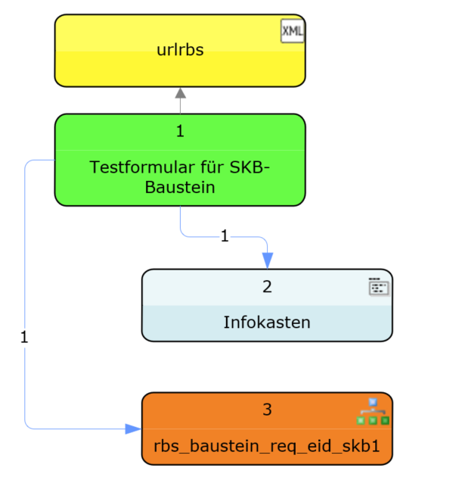

Legende
geschlossen | g
neu | n
offen | o
zurückgestellt | z

roter Text | Änderungen / zu ändern
grüner Text | Änderung umgesetzt

